Sheet1 (2)
福島県マイボトル・マイカップ推進キャンペーン参加申込書

1 | 取組内容
 | 取り組む項目の【 】に○をおつけください。
 | 〈お客様向けの取組〉
 | ① | 【 | 】 | コーヒー・お茶等の販売時にお客様の持参した容器（マイボトル等）に提供
 |  |  |  | 〈県が送付する啓発資材の掲出による住民へのＰＲを含む（可能な範囲で）〉
 | ② | 【 | 】 | 飲料容器（水筒・マグカップ等）販売コーナーの設置
 |  |  |  | 〈県が送付する啓発資材の掲出による住民へのＰＲを含む（可能な範囲で）〉
 | ③ | 【 | 】 | その他

 | ■ | 福島県環境アプリと連携したポイント付与の取組を希望します。 |  |  |  |  |  | ［ |  | ]
 |  |  |  |  |  |  |  | ※取組を希望する場合は、“希望する”を選択してください。
 | 〈社内的な取組〉
 | ④ | 【 | 】 | 営業や出張など外出時におけるマイボトル持参の組織的呼びかけ
 |  |  |  | 〈県が送付する啓発資材の掲出による社内ＰＲを含む（可能な範囲で）〉
 | ⑤ | 【 | 】 | その他

2 | 企業・団体情報

 | 企業等名称

 | 所在地

 | 参加する店舗等の 名称・数

 | ウェブサイトＵＲＬ
 |  |  |  | ※県ＨＰからのリンクを希望する場合は記載してください。
 | 担当部署

 | 役職名・氏名

 | 電話／ＦＡＸ |  |  | 電話 |  |  | ＦＡＸ

 | Ｅ－ｍａｉｌ

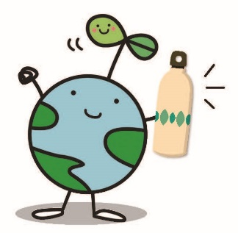
3 | 啓発資材
 | マイボトル・マイカップ推進のための啓発用資材を送付いたしますので、
 | 希望数量をお知らせ下さい。（数量を調整させていただく場合もございますのでご了承下さい。）

 | 資材 |  |  |  | 希望数量
 | ステッカー |  |  |  |  |  |  | 枚
 | ポップ（三角柱の置物） |  |  |  |  |  |  | 個

送り先 |  |  | 福島県環境共生課
 |  |  |  |  |  | E-mail | kyousei@pref.fukushima.lg.jp
 |  |  |  |  |  | TEL.024-521-8516 |  |  | FAX.024-521-7927

